Sumário
Cliente | Yanes Costa Nascimento | Histórico de Revisões
Projeto | Max Mercado | Data | Atualizado Por | Descrição da Atualização
Início dos testes Alfa | 2023-05-09 | 2023-05-09 | Pedro Henrique Oliveira | Inclui a data e o nome do projeto[19:30]
Fim dos testes Alfa | 2023-05-09 | 2023-05-09 | Pedro Henrique Amorim | Fiz observações com Lucas na parte de itens[20:10]
Início dos testes Beta | 2023-05-10 | 2023-05-09 | Pedro Henrique Oliveira | Fiz observações com Kaio na parte de itens[20:43]
Fim dos testes Beta | 2023-05-10 | 2023-05-09 | José Henrique | Fiz observações com Gabriel na parte de itens[21:00]
 |  | 2023-05-10 | Pedro Henrique Amorim | Fiz observações com Matheus Damasceno e Mauricio na parte de itens[08:30]
 |  | 2023-05-10 | Pedro Henrique Oliveira | Fiz observações com Matheus Damasceno e Mauricio na parte de itens[08:30]
 |  | 2023-05-10 | José Henrique | Fiz observações com Matheus Dantas na parte de itens[09:05]

Melhorias Sugeridas | 2 | 2 | 2 | 2
Falhas Encontradas | 6 | 6 | 6 | 6
Itens Rejeitados (não se aplicam) | 6 | 6 | 6 | 6
Itens Resolvidos | 1 | 7.14%
Itens Não Resolvidos | 8 | 57.14%

Imagens
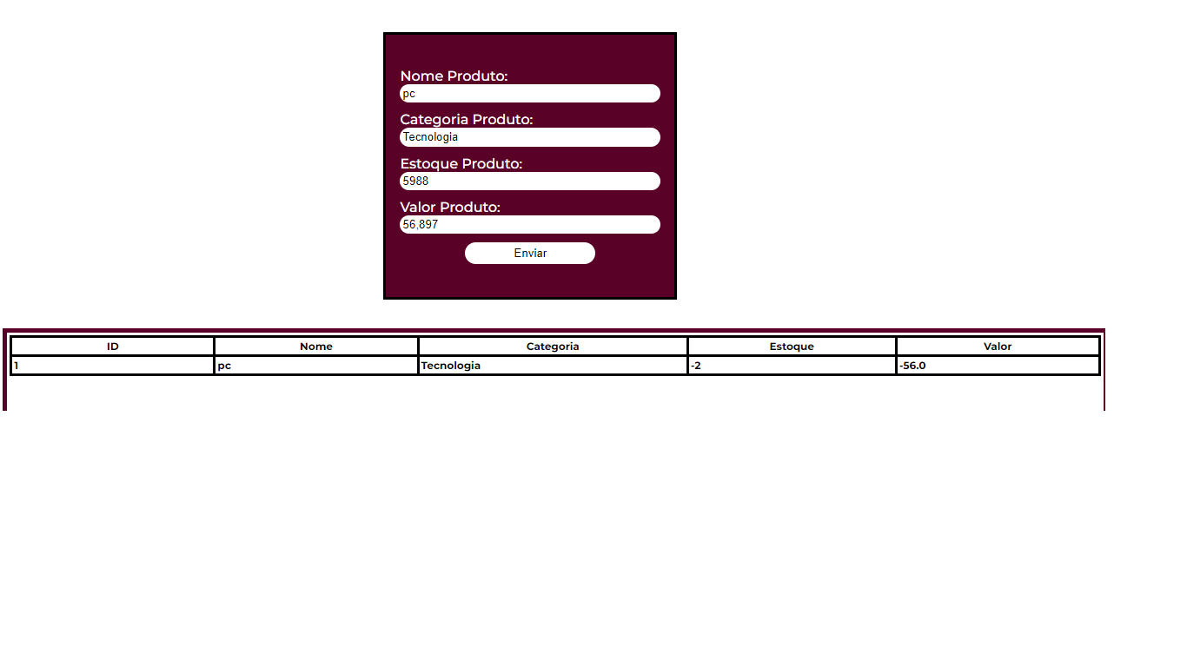
Imagem 01:
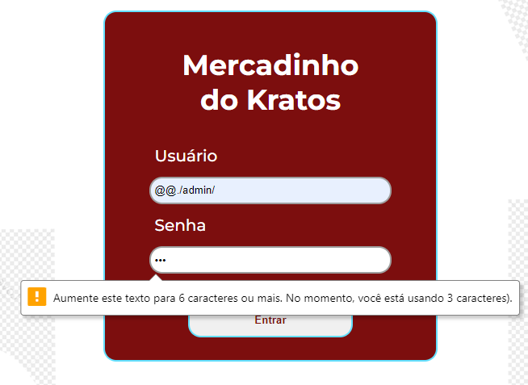

Imagem 02:
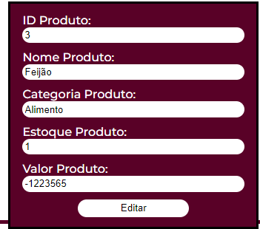

Imagem 03:


Imagem 04:

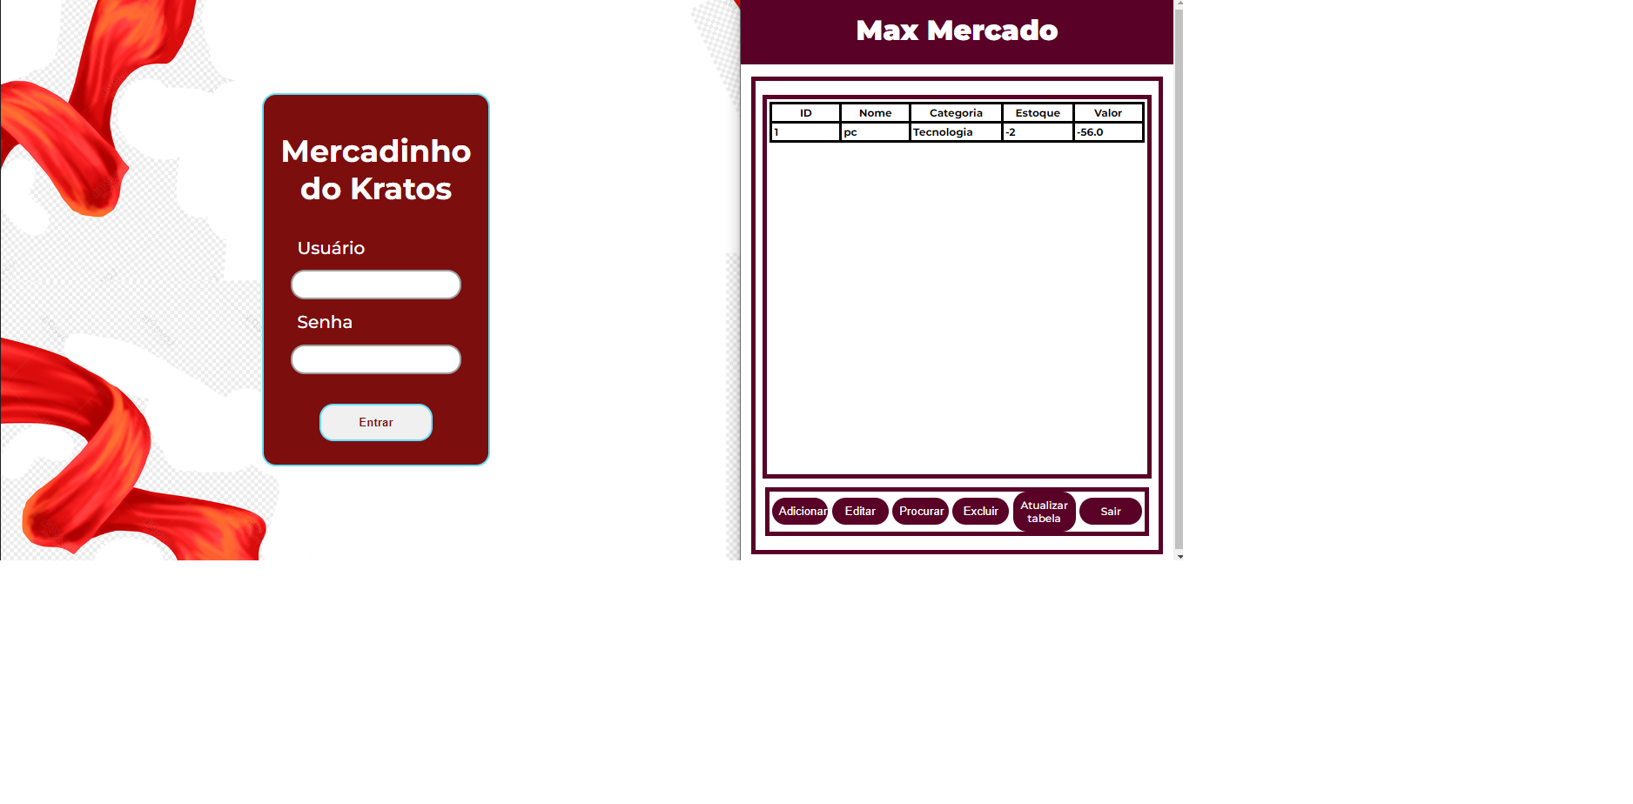

Imagem 05:

